VSIM介绍
Vsim虚拟SIM卡

云APP
1
VsimService
RIL
Modem
2
3

６
４
5

 | 1. 我们会给客户提供vsim文档，这里操作都是客户调用指令去完成一些操作，比如云卡初始化，云卡退出，设置鉴权参数，设置主副卡等等．
 | 2. VsimService是我们给客户提供接口的一个apk. 从另外一个角度来说，也可以不需要这个apk，4.4平台可以直接发送AT指令．
 | 3. 主要是RIL和Modem的交互．比如：sendAtcmd, crsm, mbau.
 | 4. apk在调用了初始化指令之后．接下来就依赖于modem上报，如果modem上报crsm就是要写sim卡数据，mbau代表需要鉴权
 | 5&6. 这里基本不做任何操作就是将Modem的请求传递给apk，然后继续走1-6的循环，直到sim卡数据全部写入．鉴权完成.

APDU&鉴权
APDU&鉴权

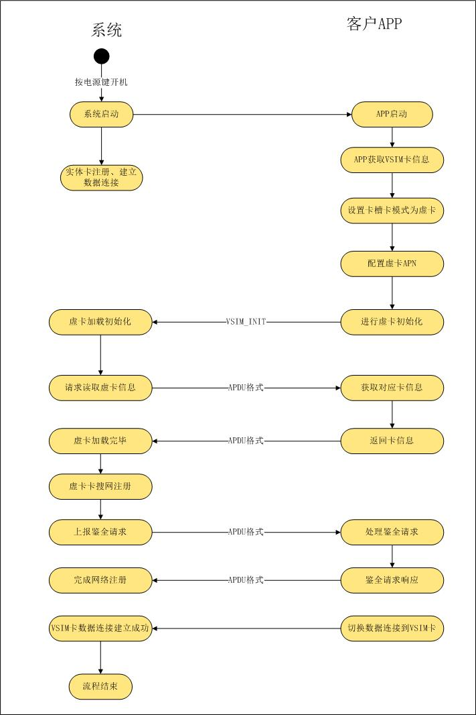

 | 1. APDU

 | 一个APDU可以是一个命令，也可以是命令的响应。
 | 命令APDU的一般格式： CLA INS P1 P2 P3 Data
 | 响应APDU的一般格式： Data SW1 SW2
 | 各个字节的意义如下： CLA: 是指令类型，GSM应用为0xA0。
 | INS：每个命令的指令编码，下面有定义。
 | P1，P2，P3：指令参数。0xFF是个无效值，P3给出了数据单元的长度。对于传送命令，当SIM 流出数据时，P3=0表示数据的长度为256，而SIM 流入数据时P3=0表 示没有数据。
 | SW1，SW2：命令结果是否成功的状态。

 | public void iccIOForApp(int command, int fileId, String path, int p1, int p2, int p3,
 | String data, String pin2, String aid, Message result) {
 | ......
 | IccIo iccIo = new IccIo();
 | iccIo.command = command;
 | iccIo.fileId = fileId;
 | iccIo.path = convertNullToEmptyString(path);
 | iccIo.p1 = p1;
 | iccIo.p2 = p2;
 | iccIo.p3 = p3;
 | iccIo.data = convertNullToEmptyString(data);
 | iccIo.pin2 = convertNullToEmptyString(pin2);
 | iccIo.aid = convertNullToEmptyString(aid);

 | ......
 | }

 | frameworks/opt/telephony/src/java/com/android/internal/telephony/uicc/IccIoResult.java

 | switch(sw1) {
 | case 0x62:
 | switch(sw2) {
 | case 0x00: return "No information given,"
 | + " state of non volatile memory unchanged";
 | case 0x81: return "Part of returned data may be corrupted";
 | case 0x82: return "End of file/record reached before reading Le bytes";
 | case 0x83: return "Selected file invalidated";
 | case 0x84: return "Selected file in termination state";
 | case 0xF1: return "More data available";
 | case 0xF2: return "More data available and proactive command pending";
 | case 0xF3: return "Response data available";
 | }
 | break;

 | 2.鉴权

 | 鉴权的概念：验证用户是否有访问系统的权利．
 | 实体的sim卡的鉴权过程，上层是不参与的．手机能够注册上网络的前提条件一定是鉴权成功．

 | 云卡如何实现鉴权
 |  | ap层并没有任何鉴权相关的数据，鉴权主要依赖于客户的apk与运营商的交互来获取必要的加密信息．
 |  | sim卡加载完成之后由Modem向ap测发起鉴权请求，
 |  | vsimService将该请求通知到客户的app，等待app讲鉴权数据发下来，
 |  | app拿到鉴权数据之后调用接口，通过AT+RSIMRSP="MBAU将鉴权数据发送给modem，完成鉴权操作．

VSIM初始化流程
VSIM初始化流程

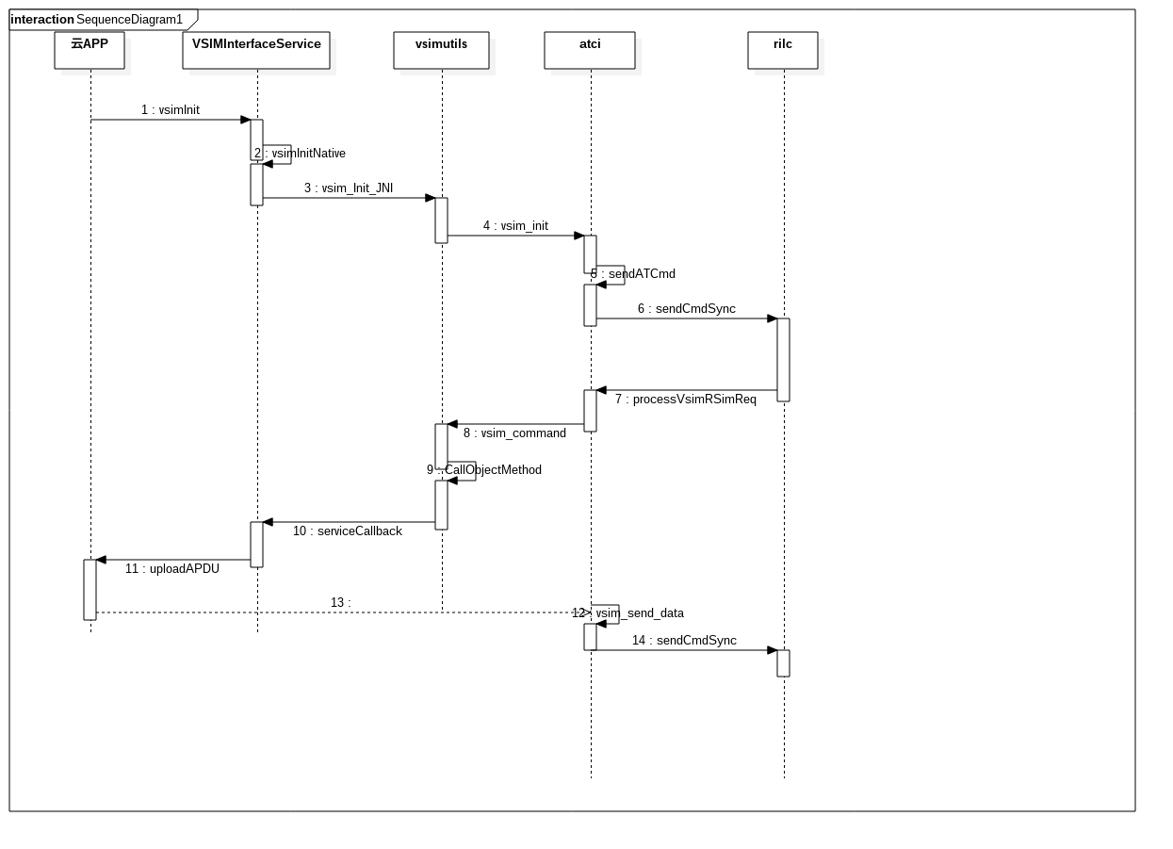

 | vsim_send_data 会跟modem多次交互，将云app从运营商获取到的ICCID SPN IMSI等所有信息写入modem，完成卡的虚拟化操作。
 | 这个操作完成之后，modem就可以上报卡的状态，此时的云卡对于上层来说跟普通的SIM卡没有任何区别。

 | 卡初始化完成之后，Modem会上报“mbau” 指令上来，用来发起鉴权
 | 和之前的逻辑是一样的，通过callback从云app获取鉴权信息，发送at指令发起鉴权。
 | 鉴权成功的前提条件
 |  | 1.种子卡状态正常，切必须注册上网络
 |  | 2.调用vsimSetAuthid 设置正确的用于发起鉴权的phoneId

